关系图
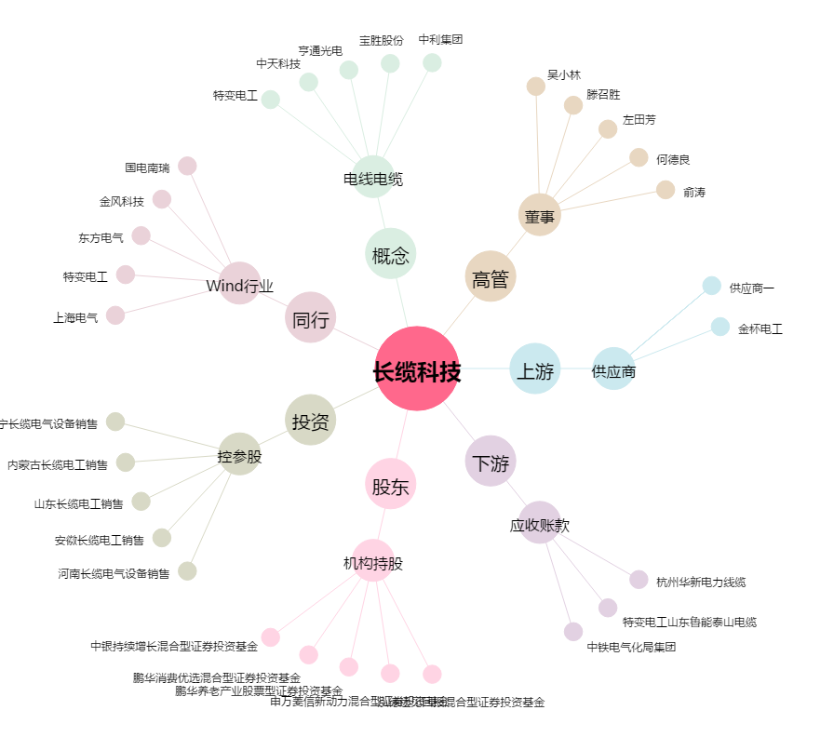
长缆科技[002879.SZ] - 关系概览图

